Specsheet
 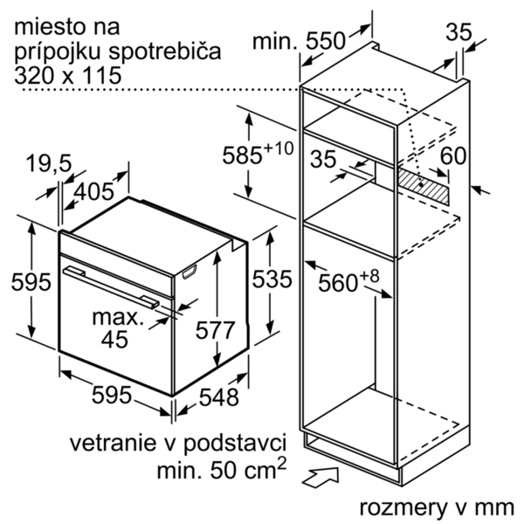
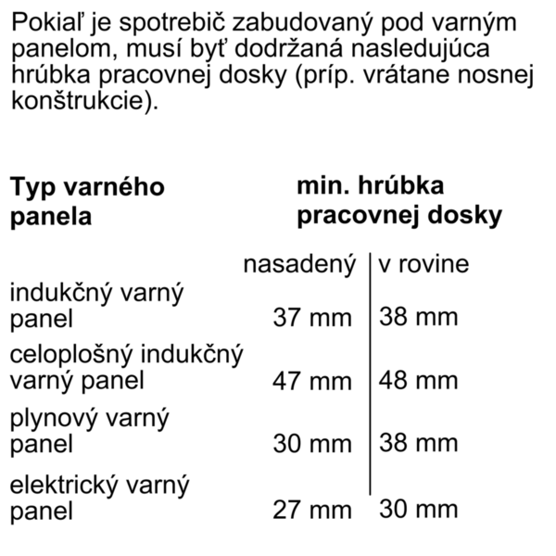
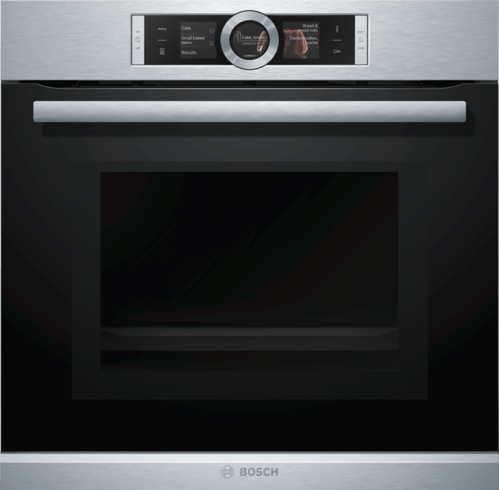
 | Serie | 8, Vestavná trouba s mikrovlnami, nerez | zvláštní příslušenství: | Vlastnosti:
 | HMG6764S1 | HEZ327000 : Pečicí kámen s dřevěnou lopatkou HEZ617000 : Forma na pizzu HEZ625071 : Grilovací plech HEZ631070 : Smaltovaný plech pro pyrolýzu HEZ632070 : Univerzální pánev pro pyrolýzu HEZ633001 : Víko pro profi pánev HEZ633070 : Profi pánev HEZ634080 : Kombinovaný rošt HEZ635000 : HEZ636000 : Skleněná pánev HEZ660050 : Accessory HEZ6BMA00 : Montážní sada pro vertikální vestavbu HEZ6RCF0 : HEZ9020 : HEZ915003 : Skleněný pekáč HEZG0AS00 : Síťový kabel, délka 3 m | Druh mikrovlnné trouby: Kombinovaný provoz s mikrovlnným ohřevem Řízení: Elektrický Barva / materiál přední stěny: nerez Rozměry spotřebiče (mm): 595 x 594 x 548 Rozměry varného prostoru (mm): 357.0 x 480 x 392.0 Délka přívodního kabelu (cm): 120 Hmotnost netto (kg): 42,693 Hmotnost brutto (kg): 45,0 Max. príkon mikrovlnného ohrevu (W): 800 Počet výkonových stupňů (ks): 5 Otočný talíř: Ne Turntable diameter (in): Druh ohřevu: , 4D hot air, Cirkulační gril, Combi microwave variable, Dolní ohřev, Horký vzduch eco, Horní/dolní ohřev, Jemné vaření, Maloplošný gril, Microwave, Předehřívání, Stupeň na pizzu, Udržování tepla, Velkoplošný gril Materiál varného prostoru: Smaltovaná ocel Otevírání dvířek: Madlo Hodiny: Ano Max. extraction rate (CFM): Max. výkon ventilátoru - provoz s cirkulací vzduchu (m3/hod.): Ventilation Power Levels: Type of Filter: Illumin type - kind of lamps: number of lamps: Včetně příslušenství: 1 x smaltovaný plech, 1 x kombinovaný rošt, 1 x univerzální pánev Barva spotřebiče: nerez Výška (mm): 595 Šírka (mm): 594 Hloubka (mm): 548

 | Typ trouby / druh ohřevu • Pečicí trouba s mikrovlnami s 12 druhy ohřevu: 4D horký vzduch, horký vzduch eco, horní/spodní ohřev, Eco horní/spodní ohřev, cirkulační infra-gril, velkoplošný gril, maloplošný gril, stupeň pro pizzu, spodní ohřev, pomalé vaření, předehřívání, udržování tepla • další způsoby ohřevu s mikrovlnami: mikrovlnný ohřev, kombinovaný mikrovlnný ohřev • elektronická regulace teploty 30 °C - 300 °C • max. výkon: 800 W; 5 možností nastavení mikrovlnného výkonu (90 W,180 W,360 W,600 W, 800 W) s invertorem • inteligentní invertorová technologie: maximální výkon je regulován až na 600 W při delším provozu. • vnitřní objem: 67 l Design • snadné a intuitivní nastavení funkcí a druhu ohřevu pomocí ovládacího prstence v elegantním nerezovém provedení • designové madlo z nerezové oceli Čištění • pyrolýza - automatické čištění • speciálně upravená vnitřní část skleněných dveří Komfort • 3 x 2,5" barevné grafické TFT displeje, z toho 2 dotykové • automatický návrh teploty ukazatel aktuální teploty ukazatel předehřevu program sabat • SoftMove - tlumené otevírání a zavírání dvířek trouby • funkce Assist • PerfectBake senzor PerfectRoast teplotní sonda • elektronické hodiny s časovou předvolbou • rychloohřev • LED osvětlení, přepínatelné s osvětlením trouby • chladicí ventilátor • nerezový ventilátor • tlačítko info Výsuvný systém • závěsné rošty,jednonásobný teleskopický výsuv, odolné při pyrolýze Příslušenství • 1 x smaltovaný plech, 1 x kombinovaný rošt, 1 x univerzální pánev Bezpečnost a energetická náročnost • elektronický zámek dveří dětská pojistka bezpečnostní vypínání ukazatel zbytkového tepla tlačítko start spínač kontaktu dveří Technické informace • délka síťového kabelu: 120 cm • celkový příkon elektro: 3.6 kW • rozměry spotřebiče (V x Š x H): 595 mm x 594 mm x 548 mm • rozměry niky (V x Š x H): 585 mm - 595 mm x 560 mm - 568 mm x 550 mm • „potřebné rozměry naleznete v instalačních materiálech“ • maximální teplota dveří: 30 °C (meřeno upros



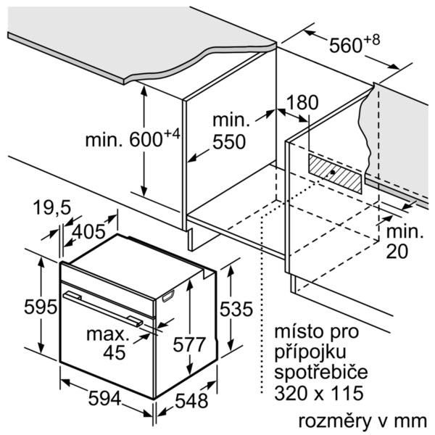

 |  | alternativní barevná provedení: | Vlastnosti spotřeby a připojení:
 |  | HMG6764S1 : Pečicí trouba s mikrovlnami HMG6764B1 : Pečicí trouba s mikrovlnami | Max. príkon mikrovlnného ohrevu (W): 800 Příkon při funkci Booster (W): Příkon (W): 3600 Jištění (A): 16 Napětí (V): 220-240 Frekvence (Hz): 60; 50 Typ zástrčky: Zalitá zástrčka s uzemněním Connecting cable type: Univerzální kód produktu: Barva / materiál přední stěny: nerez Alternativní barevná provedení: HMG6764B1 Aprobační certifikáty: CE, VDE Délka přívodního kabelu (in): Rozměry pro instalaci spotřebiče (in): x x Rozměry spotřebiče (V x Š x H) (in): x x Rozměry zabaleného spotřebiče (in): 26.37 x 26.37 x 26.77 Net weight (lbs): 94 Gross weight (lbs): 99

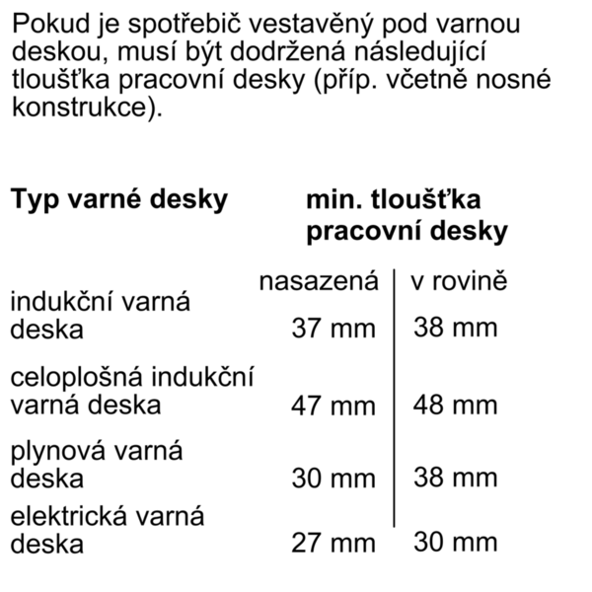

 |  | včetně příslušenství:
 |  | 1 x smaltovaný plech 1 x kombinovaný rošt 1 x univerzální pánev

 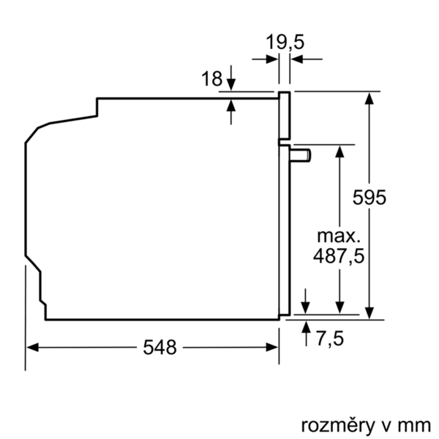

 | Serie | 8, Zabudovateľná kombinovaná rúra s mikrovlnami, antikoro | zvláštní příslušenství: | Vlastnosti:
 | HMG6764S1 | HEZ327000 : Kameň na pečenie HEZ617000 : Forma na pizzu HEZ625071 : Grilovací plech HEZ631070 : Smaltovaný plech pre pyrolýzu HEZ632070 : Univerzálna panvica pre pyrolýzu HEZ633001 : Veko pre profi plech HEZ633070 : Profi plech HEZ634080 : Kombinovaný rošt HEZ635000 : HEZ636000 : Sklenená panvica HEZ660050 : Accessory HEZ6BMA00 : Montážna sada pre vertikálne zabudovanie HEZ6RCF0 : HEZ9020 : HEZ915003 : Sklenený pekáč HEZG0AS00 : Sieťový kábel, dĺžka 3 m | druh mikrovlnnej rúry: kombinovaná prevádzka s mikrovlnným ohrevom ovládanie: elektronicky farba/materiál prednej steny: antikoro rozmery spotrebiča (mm): 595 x 594 x 548 rozmery varného priestoru (mm): 357.0 x 480 x 392.0 Dĺžka prívodného kábla (cm): 120 Hmotnosť netto (kg): 42,693 hmotnosť brutto (kg): 45,0 Max. príkon mikrovlnného ohrevu (W): 800 počet výkonových stupňov (ks): 5 otočný tanier: Nie otočný tanier priemer: druh ohrevu: , 4D hot air, Bottom heat, Combi microwave variable, Conventional heat, Full width grill, Half width grill, Hot Air-Eco, Hot air grilling, low temperature cooking, Microwave, Pizza setting, pre-heating, warming materiál varného priestoru: smaltovaná oceľ otváranie dvierok: rukoväť hodiny: Áno max. miera extrakcie (CFM): Max. výkon cirkulácie vzduchu (m³/h): výkonnostné stupne ventilátora: typ fitra: typ osvetlenia - druh žiaroviek: počet žiaroviek: vrátane príslušenstva: farba spotrebiča: antikoro Výška (mm): 595 šírka (mm): 594 hĺbka (mm): 548

 | Typ rúry / druhy ohrevu • Pečúca rúra s mikrovlnami - 12 druhov ohrevu: 4D horúci vzduch, Eco horúci vzduch, horný/dolný ohrev, Eco horný/dolný ohrev, cirkulačný infra-gril, velkoplošný gril, maloplošný gril, stupeň na pizzu, dolný ohrev, pomalé varenie pri nízkej teplote, predohrev, udržovanie tepla • ďalšie spôsoby ohrevu s mikrovlnami: mikrovlnný ohrev, kombinovaný mikrovlnný ohrev • elektronická regulácia teploty 30 °C - 300 °C • max. výkon: 800 W; 5 možností nastavenia mikrovlnného výkonu (90 W,180 W,360 W,600 W, 800 W) s invertorom • inteligentná invertorová technológia: maximálny výkon je regulovaný až na 600 W pri dlhšej prevádzke. • objem: 67 l Design • jednoduché a intuitívne nastavenie funkcií a druhu ohrevu pomocou ovládacieho prstenca v elegantnom antikorovom prevedení • designové madlo z nehrdzavejúcej ocele Čistenie • automatické samočistenie - pyrolýza • špeciálne upravená vnútorná časť sklenených dvierok Komfort • 3x 2,5" farebný a grafický TFT-displej, z toho 2x dotykový • automatický návrh teploty ukazovateľ aktuálnej teploty ukazovateľ predohrevu program Sabbat • SoftMove - tlmené otváranie a zatváranie dvierok rúry • pomocný systém: funkcia Assist • PerfectBake senzor PerfectRoast teplotná sonda • elektronické hodiny s časovou predvoľbou • automatický rýchloohrev • LED osvetlenie, prepínateľné s osvetlením rúry • chladiaci ventilátor • ventilátor z nehrdzavejúcej ocele • tlačidlo "Info" Závesné rošty / teleskopické výsuvy • závesné rošty,jednonásobný teleskopický výsuv, pyrolýze odolný Príslušenstvo • 1 x kombinovaný rošt, 1 x univerzálna pánvica Bezpečnosť a životné prostredie • elektronický zámok dverí detská poistka bezpečnostné vypínanie ukazovateľ zvyškového tepla tlačidlo štart/stop spínač kontaktu dverí Technické informácie • dĺžka sieťového kábla: 120 cm • celkový príkon elektro: 3.6 kW • rozmery spotrebica (V x Š x H): 595 mm x 594 mm x 548 mm • rozmery niky (VxŠxH): 585 mm - 595 mm x 560 mm - 568 mm x 550 mm • "Rozmery potre





 |  | alternativní barevná provedení: | Vlastnosti spotřeby a připojení:
 |  | HMG6764S1 : Pečúca rúra s mikrovlnami HMG6764B1 : Pečúca rúra s mikrovlnami | Max. príkon mikrovlnného ohrevu (W): 800 príkon pri funkcii Booster (W): príkon (W): 3600 istenie (A): 16 napätie (V): 220-240 frekvencia (Hz): 60; 50 typ zástrčky: Gardy zástrčka s uzemnením Connecting cable type: Univerzálny kód produktu: farba/materiál prednej steny: antikoro alternatívne farebné zhotovenia: HMG6764B1 aprobačné certifikáty: CE, VDE Dĺžka prívodného kábla (in): Rozmery pre inštaláciu spotrebiča (in): x x Rozmery spotrebiča (V x Š x H) (in): x x Rozmery zabaleného spotrebiča (in): 26.37 x 26.37 x 26.77 hmotnosť netto (lbs): 94 hmotnosť brutto (lbs): 99

 |  | včetně příslušenství:

